Trang_bia
Posts and Telecommunications Institute of Technology |  |  |  |  |  |  | Thiết kế |  | Tài liệu phát triển |  | Tên hệ thống |  | Website bán đồng hồ |  |  |  | Người tạo |  | Thai | Ngày tạo |  | 30/09/2023
 |  |  |  |  |  |  |  |  |  |  |  |  |  |  |  |  | Người cập nhật |  |  | Ngày cập nhật
 |  |  |  |  |  |  |  |  |  |  | Màn hình (ID) |  | edit product |  | Màn hình (Tên) |  | Màn hình chỉnh sửa sản phẩm

 | website bán đồng hồ

 | Version 1.0

 |  |  |  |  |  |  |  |  |  | 1. Mục đích |  |  | 7. Giao diện màn hình
 |  |  |  |  |  |  |  |  |  | 2. Giới hạn hoạt động |  |  | 8. Danh sách hạng mục
 |  |  |  |  |  |  |  |  |  | 3. Giới hạn hệ thống |  |  | 9. Khái quát chức năng
 |  |  |  |  |  |  |  |  |  | 4. Chức năng liên quan |  |  | 10. Xử lý chi tiết
 |  |  |  |  |  |  |  |  |  | 5. Không bao gồm
 |  |  |  |  |  |  |  |  |  | 6. Sơ đồ

Posts and Telecommunications Institute of Technology |  |  |  |  |  |  | Thiết kế |  | Tài liệu phát triển |  | Tên hệ thống |  | Website bán đồng hồ |  |  |  | Người tạo |  | Thái | Ngày tạo |  | 30/09/2023
 |  |  |  |  |  |  |  |  |  |  |  |  |  |  |  |  | Người cập nhật |  |  | Ngày cập nhật
 |  |  |  |  |  |  |  |  |  |  | Màn hình (ID) |  | edit product |  | Màn hình (Tên) |  | Màn hình chỉnh sửa sản phẩm

 | Lịch sử chỉnh sửa

 | Ver |  | Ngày cập nhật |  |  | Nội dung cập nhật |  |  |  |  |  |  | Người cập nhật
 |  |  |  |  |  |  |  |  |  |  |  |  |  | Ngày duyệt |  | Người duyệt |  | Ngày duyệt |  |  | Người duyệt
 | 1 |  | 30/9/2023 |  |  | Tạo mới |  |  |  |  |  |  | Thái

 | 1.1 |  | 13/10/2023 |  |  | chỉnh lại sơ đồ |  |  |  |  |  |  | Thái

 | 1.2 |  | 30/10/2024 |  |  | xóa phần dữ thềm vùng nhập |  |  |  |  |  |  | Thái

Posts and Telecommunications Institute of Technology |  |  |  |  |  |  | Thiết kế |  | Tài liệu phát triển |  | Tên hệ thống |  | Website bán đồng hồ |  |  |  | Người tạo |  | Thái | Ngày tạo |  | 1/10/2018
 |  |  |  |  |  |  |  |  |  |  |  |  |  |  |  |  | Người cập nhật |  |  | Ngày cập nhật
 |  |  |  |  |  |  |  |  |  |  | Màn hình (ID) |  | edit product |  | Màn hình (Tên) |  | Màn hình chỉnh sửa sản phẩm

 | 1. Mục đích
 |  | - Dùng để chỉnh sửa sản phảm
 |  | - Người sử dụng nhập thôn tin chỉnh sửa sản phẩm
 |  | - Sau khi nhấn cập nhật sản phảm, trường hợp phát sinh lỗi thì hiển thị thông báo lỗi, ngược lại di chuyển đến quản lý sản phẩm

 | 2. Giới hạn hoạt động
 |  | Không có

 | 3. Giới hạn hệ thống
 |  | Không có

 | 4. Chức năng liên quan
 |  | Không có

 | 5. Không bao gồm
 |  | Không có

Posts and Telecommunications Institute of Technology |  |  |  |  |  |  | Thiết kế |  | Tài liệu phát triển |  | Tên hệ thống |  | Website bán đồng hồ |  |  |  | Người tạo |  | Thái | Ngày tạo |  | 30/09/2023
 |  |  |  |  |  |  |  |  |  |  |  |  |  |  |  |  | Người cập nhật |  |  | Ngày cập nhật
 |  |  |  |  |  |  |  |  |  |  | Màn hình (ID) |  | edit product |  | Màn hình (Tên) |  | Màn hình chỉnh sửa sản phẩm

Màn hình chỉnh sửa sản phẩm
 | 6. Sơ đồ

Khởi động
hệ thống

màn hình chính

User
Product

 | Table

 |  |  | № | Loại | Tên |  |  |  |  |  | I/O | Ghi chú
 |  |  | 1 | M | User |  |  | Table user |  |  | O
 |  |  | 2 | M | Product |  |  | Table sản phảm |  |  | O/I
 |  |  | 4
 |  |  | 5
 |  |  | 6
 |  |  | 7
 |  |  | 8
 |  |  | 9
 |  |  | 10

 |  |  |  | ※ Loại (M: Master / T: Transaction table / Ⅰ: INI file / W: work table / V: view / S: stored procedures / L: SQL loader / F: file)

Thiet_ke
Posts and Telecommunications Institute of Technology |  |  |  |  |  |  | Thiết kế |  |  |  |  | Tài liệu phát triển |  |  |  |  |  | Tên hệ thống |  |  |  |  | Website bán đồng hồ |  |  |  |  | Người tạo | Thái | Ngày tạo | 30/09/2023
 |  |  |  |  |  |  |  |  |  |  |  |  |  |  |  |  |  |  |  |  |  |  |  |  |  |  |  | Người cập nhật |  | Ngày cập nhật
 |  |  |  |  |  |  |  |  |  |  |  |  |  |  |  |  |  | Màn hình (ID) |  |  |  |  | edit product |  |  | Màn hình (Tên) |  | Màn hình chỉnh sửa sản phẩm

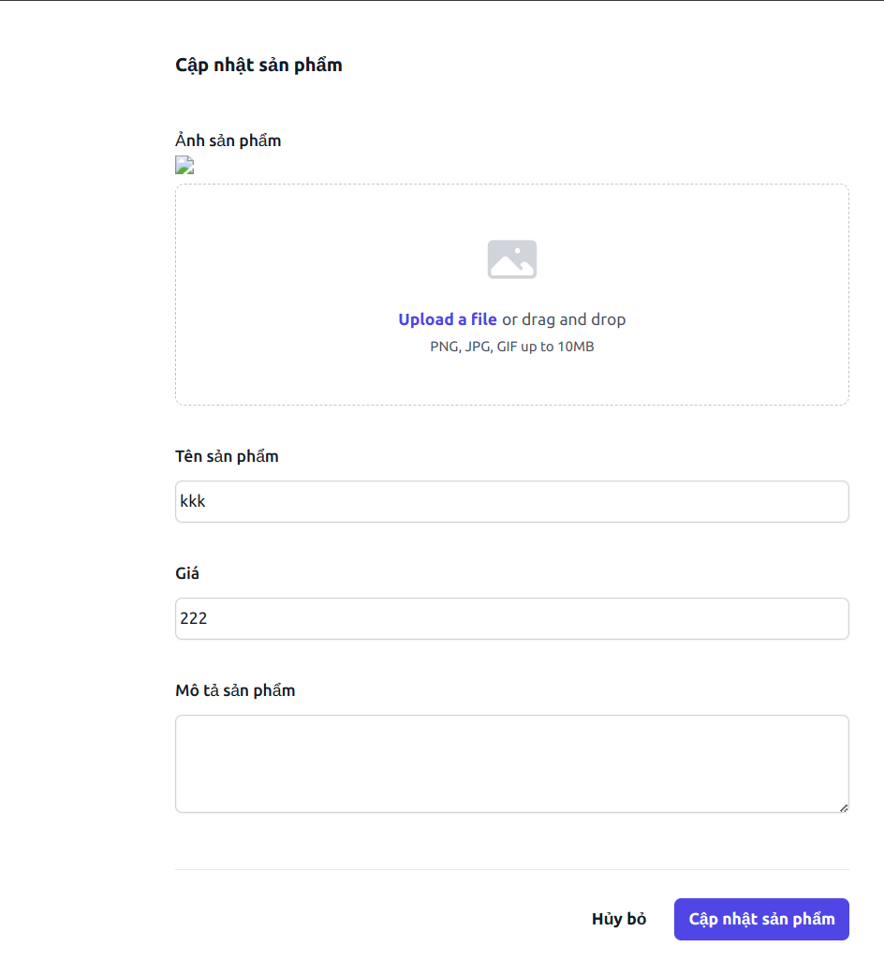
 | 7. Giao diện màn hình

Posts and Telecommunications Institute of Technology |  |  |  |  |  |  | Thiết kế |  |  |  |  | Tài liệu phát triển |  |  |  |  |  | Tên hệ thống |  |  |  |  | Website bán đồng hồ |  |  |  |  | Người tạo | Thái | Ngày tạo | 30/09/2023
 |  |  |  |  |  |  |  |  |  |  |  |  |  |  |  |  |  |  |  |  |  |  |  |  |  |  |  | Người cập nhật |  | Ngày cập nhật
 |  |  |  |  |  |  |  |  |  |  |  |  |  |  |  |  |  | Màn hình (ID) |  |  |  |  | edit product |  |  | Màn hình (Tên) |  | Màn hình chỉnh sửa sản phẩm

 | 8. Danh sách hạng mục

 |  | [Vùng nhập]
 |  | № | Tên hạng mục |  |  |  | Loại dữ liệu |  |  | Độ dài |  |  | Bắt buộc |  |  | I/O |  | Control |  |  |  | Format |  |  | Ghi chú
 |  | 1 | tên sản phẩm |  |  |  | String |  |  |  | 32 |  |  | Y |  | I/O |  | input |  |  |  | text
 |  | 2 | giá sản phảm |  |  |  | Number |  |  |  |  |  |  | Y |  | I/O |  | input |  |  |  | text
 |  | 3 | hình ảnh |  |  |  | File |  |  |  |  |  |  | Y |  | I/O |  | input |  |  |  | file
 |  | 4 | Trạng thái |  |  |  | String |  |  |  |  |  |  | Y |  | I/O |  | input |  |  |  | text

 |  | [Vùng nút]
 |  | № | Tên hạng mục |  |  |  |  |  |  | Control |  |  |  |  |  |  |  |  |  | Ghi chú
 |  | 1 | Cập nhật |  |  |  |  |  |  | Button
 |  | 2 | Hủy bỏ |  |  |  |  |  |  | Button

 |  | [Vùng cố định]
 |  | № | Tên hạng mục |  |  |  |  |  |  | Control |  |  |  |  |  |  |  |  |  | Ghi chú
 |  | 1 | Cập nhật sản phẩm |  |  |  |  |  |  | Text
 |  | 2 | Ảnh sản phẩm |  |  |  |  |  |  | Text
 |  | 3 | Tên sản phẩm |  |  |  |  |  |  | Text
 |  | 4 | Giá |  |  |  |  |  |  | Text

Posts and Telecommunications Institute of Technology |  |  |  |  |  |  | Thiết kế |  |  |  |  | Tài liệu phát triển |  |  |  |  |  | Tên hệ thống |  |  |  |  | Website bán đồng hồ |  |  |  |  | Người tạo | Thái | Ngày tạo | 30/09/2023
 |  |  |  |  |  |  |  |  |  |  |  |  |  |  |  |  |  |  |  |  |  |  |  |  |  |  |  | Người cập nhật |  | Ngày cập nhật
 |  |  |  |  |  |  |  |  |  |  |  |  |  |  |  |  |  | Màn hình (ID) |  |  |  |  | edit product |  |  | Màn hình (Tên) |  | Màn hình chỉnh sửa sản phẩm

 | 9. Khái quát chức năng
 |  | (1) Hiển thị ban đầu
 |  |  | 1. Hiển thị màn hình ở trạng thái ban đầu

 |  | (2) Xử lý sửa sản phẩm
 |  |  | 1. Nhấn nút chỉnh sửa thì thực hiện xử lý cập nhật sản phảm
 |  |  | 2. thành công thì di chuyển sang màn hình chính,
 |  |  | trường hợp phát sinh lỗi thì hiển thị nội dung lỗi, không thực hiện di chuyển màn hình

 |  | (3) Xử lý hủy bỏ
 |  |  | 1. Nhấn nút hủy bỏ
 |  |  | 2. Chuyển trang quản lý sản phẩm

Posts and Telecommunications Institute of Technology |  |  |  |  |  |  | Thiết kế |  |  |  |  | Tài liệu phát triển |  |  |  |  |  | Tên hệ thống |  |  |  |  | Website bán đồng hồ |  |  |  |  | Người tạo | Thái | Ngày tạo | 30/09/2023
 |  |  |  |  |  |  |  |  |  |  |  |  |  |  |  |  |  |  |  |  |  |  |  |  |  |  |  | Người cập nhật |  | Ngày cập nhật
 |  |  |  |  |  |  |  |  |  |  |  |  |  |  |  |  |  | Màn hình (ID) |  |  |  |  | edit product |  |  | Màn hình (Tên) |  | Màn hình chỉnh sửa sản phẩm

 | 10. Xử lý chi tiết
 |  | (1) Hiển thị ban đầu
 |  |  | 1. Thực hiện khởi tạo màn hình ban đầu
 | [Vùng nhập]
 | № | Tên hạng mục |  |  |  | Loại dữ liệu |  |  | Độ dài |  |  | Bắt buộc |  |  | I/O |  | Control |  |  |  | Format |  |  | Ghi chú
 | 1 | tên sản phẩm |  |  |  | String |  |  |  | 32 |  |  | Y |  | I/O |  | input |  |  |  | text
 | 2 | giá sản phảm |  |  |  | Number |  |  |  |  |  |  | Y |  | I/O |  | input |  |  |  | text
 | 3 | hình ảnh |  |  |  | File |  |  |  |  |  |  | Y |  | I/O |  | input |  |  |  | file
 | 4 | Trạng thái |  |  |  | String |  |  |  |  |  |  | Y |  | I/O |  | input |  |  |  | text

 | [Vùng nút]
 | № | Tên hạng mục |  |  |  |  |  |  | Control |  |  |  |  |  |  |  |  |  | Ghi chú
 | 1 | Cập nhật |  |  |  |  |  |  | Button
 | 2 | Hủy bỏ |  |  |  |  |  |  | Button

 | [Vùng cố định]
 | № | Tên hạng mục |  |  |  |  |  |  | Control |  |  |  |  |  |  |  |  |  | Ghi chú
 | 1 | Cập nhật sản phẩm |  |  |  |  |  |  | Text
 | 2 | Ảnh sản phẩm |  |  |  |  |  |  | Text
 | 3 | Tên sản phẩm |  |  |  |  |  |  | Text
 | 4 | Giá |  |  |  |  |  |  | Text

 | (2) Xử lý chỉnh sửa sản phảm
 |  | 1. Nhấn nút chỉnh sửa thì thực hiện xử lý.
 |  | 2. Xử lý check
 |  |  | a. Check hạng mục
 |  |  | № | Tên hạng mục |  |  |  |  | Nội dung check |  |  |  |  |  |  |  |  |  |  |  |  |  |  |  |  |  | Message
 |  |  | 1 | Tên sản phảm |  |  |  |  | Trường hợp chưa nhập, báo lỗi |  |  |  |  |  |  |  |  |  |  |  |  |  |  |  |  |  | empty_name_product_err
 |  |  | 2 | Giá sản phảm |  |  |  |  | Trường hợp chưa nhập, báo lỗi |  |  |  |  |  |  |  |  |  |  |  |  |  |  |  |  |  | empty_price_product_err
 |  |  | 3 | image sản phẩm |  |  |  |  | Trường hợp chưa nhập, báo lỗi |  |  |  |  |  |  |  |  |  |  |  |  |  |  |  |  |  | empty_image_product_err
 |  |  | 4 | image quá lơn hoặc không đúng định dạnh |  |  |  |  | file ảnh lớn hơn 10bm hoặc file ko đúng định dạng |  |  |  |  |  |  |  |  |  |  |  |  |  |  |  |  |  | invalid_file_size_product_err

 |  | 3. Xử lý đăng nhập
 |  |  | Đối tượng |  |  |  |  | Truy xuất
 |  |  | Product |  |  |  |  |  | nameProduct.values |  |  |  |  |  |  |  |  |  |  | ＝ | [Vùng nhập].values
 |  |  |  |  |  |  |  |  | priceProduct.values |  |  |  |  |  |  |  |  |  |  | ＝ | [Vùng nhập].values
 |  |  |  |  |  |  |  |  | imageProduct.values |  |  |  |  |  |  |  |  |  |  | ＝ | [Vùng nhập].values
 |  |  |  |  |  |  |  |  | status.values |  |  |  |  |  |  |  |  |  |  | ＝ | [Vùng nhập].values

 |  |  | Thông báo |  | Trường hợp |  |  |  |  |  |  |  |  |  |  |  |  |  |  |  |  |  |  |  |  |  | Message Code
 |  |  | SUCCESS |  | Thông báo nhập thêm thành công |  |  |  |  |  |  |  |  |  |  |  |  |  |  |  |  |  |  |  |  |  | edit_product_success
 |  |  | FAIL |  | thông báo lỗi |  |  |  |  |  |  |  |  |  |  |  |  |  |  |  |  |  |  |  |  |  | edit_product_fail
 | (3) Xử lý hủy bỏ

